Conceptos
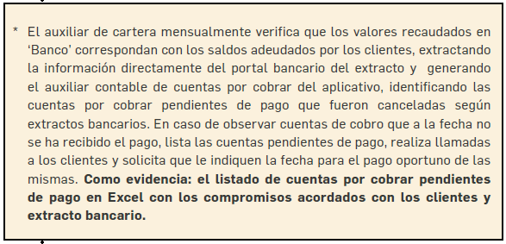
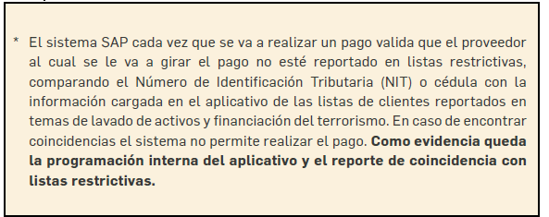
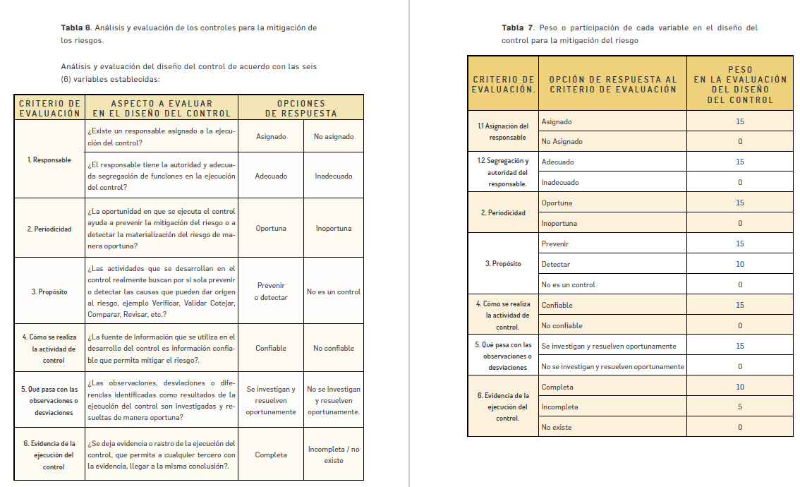
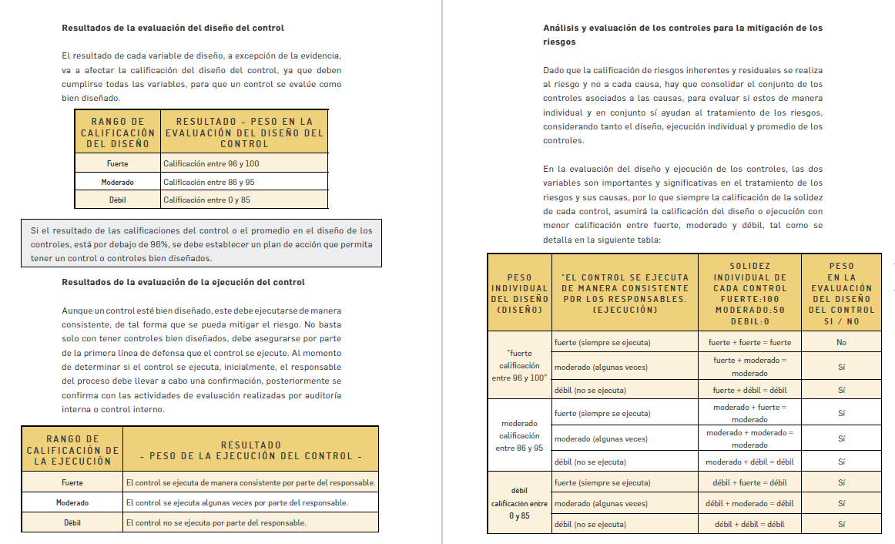
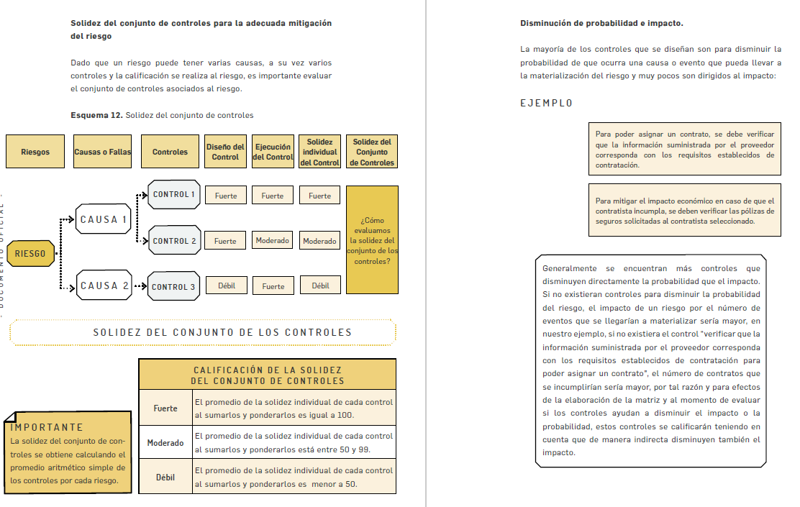
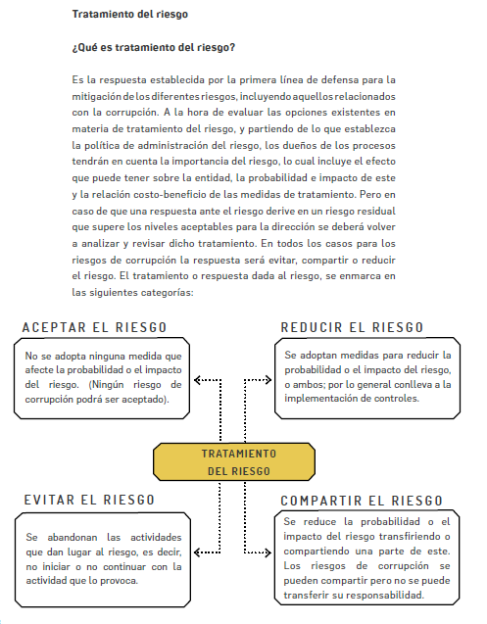
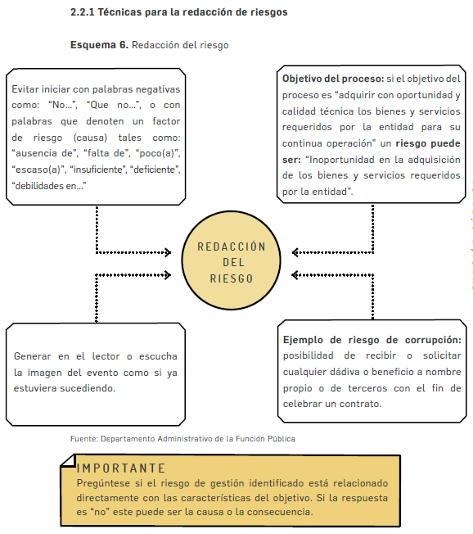
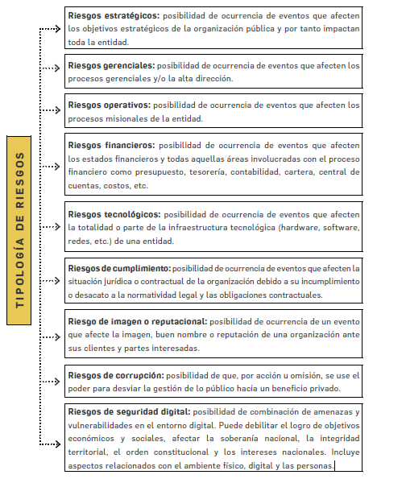
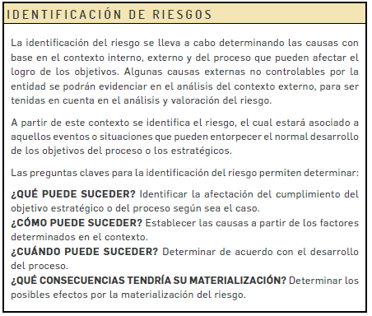

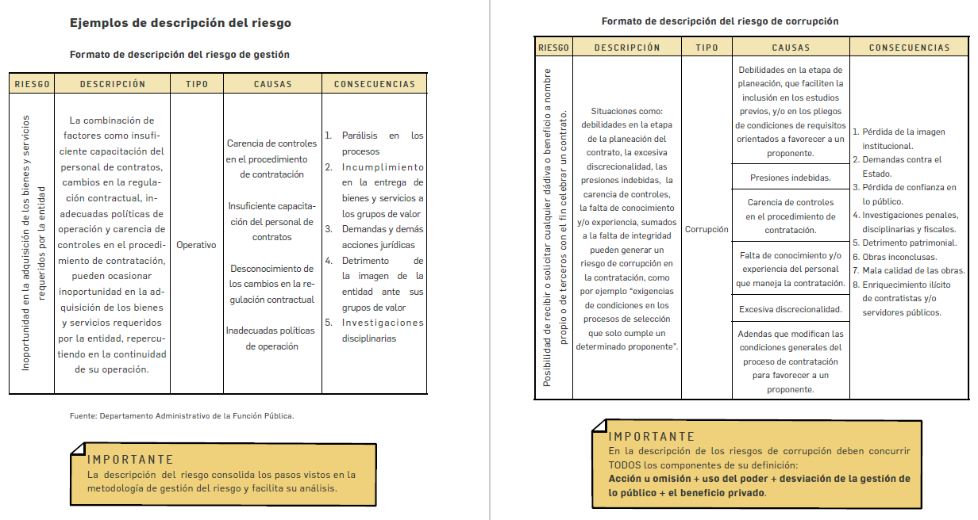

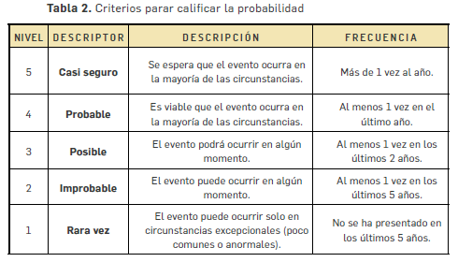

CRITERIOS DE IMPACTO INHERENTE RIESGOS DE GESTIÓN
Nivel | Consecuencias
Catastrofico | - Intervención por parte de un ente de control u otro ente regulador. - Perdida de información critica para el proceso que no se puede recuperar. - Incumplimiento en las metas y objetivos del proceso, afectando el plan de desarrollo. - Imagen Institucional afectada en el orden territorial, regional o nacional por la no prestación de los servicios a los usuarios o ciudadanos. - Criterio direccionador del proceso.
Mayor | - Intervención por parte de un ente de control u otro ente regulador. -Perdida de información critica para el proceso que no se puede recuperar. - Incumplimiento en las metas y objetivos del proceso, afectando el presupuesto del proceso. - Imagen Institucional afectada en el orden territorial, regional o nacional. por restrasos en la prestación de los servicios a los usuarios o ciudadanos. - Criterio direccionador del proceso.
Moderado | - Intervención por parte de un ente de control u otro ente regulador. - Inoportunidad en la información ocasionando retrasos en la atención a los usuarios o ciudadanos. -Reclamaciones o quejas de los usuarios o ciudadanos, que podrían implicar una denuncia o demanda. -Reprocesos de actividades y aumento de la carga operativa. -Criterio del direccionador del proceso.
Menor | - No hay intervenciones de los entes de control u otro ente regualdor. - No se afecta la imagen institucional. - No hay incumplimiento de objetivos y metas del proceso. - hay reclamaciones o quejas de los usuarios o ciudadanos. - Hay reproceso de actividades y aumento en la carga opertiva. - Criterio direccionador del proceso.
Insignificante | - No hay intervenciones de los entes de control u otro ente regualdor. - no se afecta la imagen institucional. - No hay incumplimiento de objetivos y metas del proceso. - No hay reclamaciones o quejas de los usuarios o ciudadanos. - Criterio direccionador del proceso.

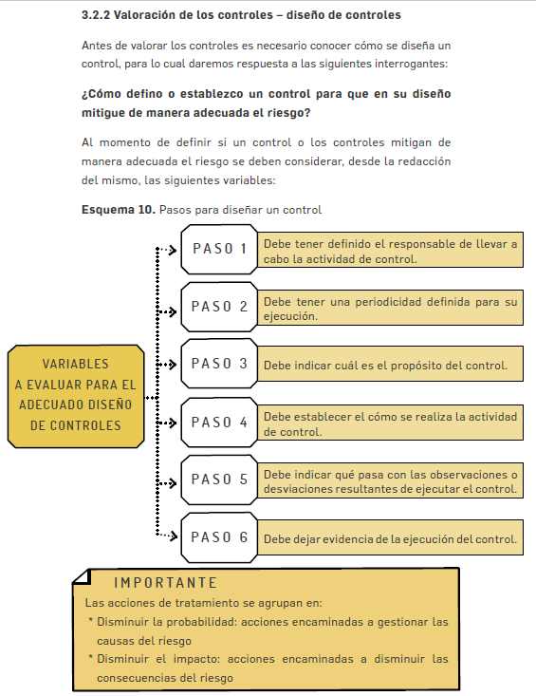
 |  | Ejemplo redacción de controles

